Hoja1
alpha = | 0.50 |  |  |  | gamma = | 4.3546
beta = | 0.00
delta = | 0.02
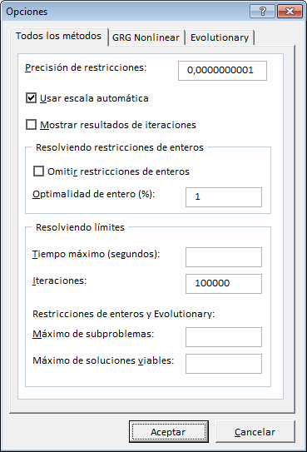
Solución a la catenaria
i | x | v | sqrt(1+(dv_dx)^2) | -v*sqrt(1+(dv_dx)^2) | solución teórica | porcentaje de error
0 | 0.00 | 0.00000 | 4.37750 | 0.00000 | 0.00000 | 0.00%
1 | 0.02 | 0.08523 | 3.80920 | -0.32468 | 0.07973 | 6.90%
2 | 0.04 | 0.14702 | 3.15212 | -0.46344 | 0.14628 | 0.51%
3 | 0.06 | 0.20481 | 2.72495 | -0.55809 | 0.20168 | 1.55%
4 | 0.08 | 0.24842 | 2.29228 | -0.56944 | 0.24760 | 0.33%
5 | 0.10 | 0.28731 | 1.98628 | -0.57069 | 0.28546 | 0.65%
6 | 0.12 | 0.31706 | 1.70386 | -0.54024 | 0.31639 | 0.21%
7 | 0.14 | 0.34249 | 1.49690 | -0.51268 | 0.34134 | 0.34%
8 | 0.16 | 0.36162 | 1.31986 | -0.47729 | 0.36107 | 0.15%
9 | 0.18 | 0.37695 | 1.19239 | -0.44947 | 0.37618 | 0.20%
10 | 0.20 | 0.38760 | 1.09514 | -0.42447 | 0.38713 | 0.12%
11 | 0.22 | 0.39481 | 1.03463 | -0.40848 | 0.39425 | 0.14%
12 | 0.24 | 0.39822 | 1.00365 | -0.39967 | 0.39775 | 0.12%
13 | 0.26 | 0.39823 | 1.00365 | -0.39969 | 0.39775 | 0.12%
14 | 0.28 | 0.39480 | 1.03470 | -0.40849 | 0.39425 | 0.14%
15 | 0.30 | 0.38761 | 1.09519 | -0.42450 | 0.38713 | 0.12%
16 | 0.32 | 0.37693 | 1.19241 | -0.44946 | 0.37618 | 0.20%
17 | 0.34 | 0.36163 | 1.31963 | -0.47721 | 0.36107 | 0.15%
18 | 0.36 | 0.34249 | 1.49681 | -0.51264 | 0.34134 | 0.34%
19 | 0.38 | 0.31708 | 1.70389 | -0.54026 | 0.31639 | 0.22%
20 | 0.40 | 0.28731 | 1.98646 | -0.57072 | 0.28546 | 0.65%
21 | 0.42 | 0.24842 | 2.29197 | -0.56937 | 0.24760 | 0.33%
22 | 0.44 | 0.20481 | 2.72471 | -0.55806 | 0.20168 | 1.56%
23 | 0.46 | 0.14704 | 3.15233 | -0.46351 | 0.14628 | 0.52%
24 | 0.48 | 0.08523 | 3.80951 | -0.32470 | 0.07973 | 6.90%
25 | 0.50 | 0.00000 | 4.37744 | 0.00000 | 0.00000 | 0.00%

 |  | Integral = | 1.0000000 | -0.2279449

$$\int_{0}^{α}{\sqrt{1+{v^{′}\left(x\right)}^{2}}}dx=1$$
$$Π\left(v\right)=−\int_{0}^{α}{v\left(x\right)\sqrt{1+{v^{′}\left(x\right)}^{2}}}ⅆx$$

